Comment chi tiết
## | Hiện tượng | Comment cụ thể | Action/Solution đề xuất | Version | Status
Những confirm bên dưới, nhờ check lại cho tất cả các màn hình khác…
1 | Mô tả usecase | Mô tả usecase ở các mối quan hệ sai cả rồi.Tham kaor 2 usecase bên dưới và update lại cho các usecase còn lại nhé |  | V3.0 | Open
2 |  |  |  | V3.0 | Open
i |  |  |  | V3.0 | Open
4 |  |  |  | V3.0 | Open
 |  |  |  | V3.0 | Open
 |  |  |  | V3.0 | Open

Nhóm vẽ | Sai |  | Đúng
5.2. System Use Case Diagram
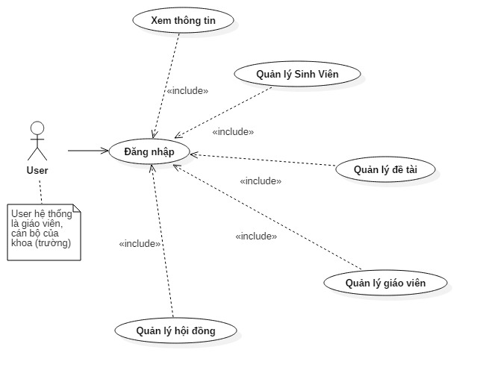
Xem thông tin
Quản lý Sinh viên
Quản lý đề tài
Quản lý giáo viên
Đăng nhập
Include
Include
Include
Include
Quản lý hội đồng
Include

 |  |  | User

5.2.2 Chi tiết quản lý sinh viên:

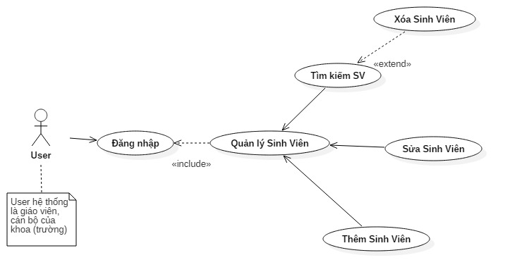
Thêm sinh viên

Include

Cập nhật sinh viên
Đăng nhập
Quản lý sinh viên
Include

 |  |  | User
Include
Tìm kiếm sinh viên

Extend

Xóa sinh viên

